关系图
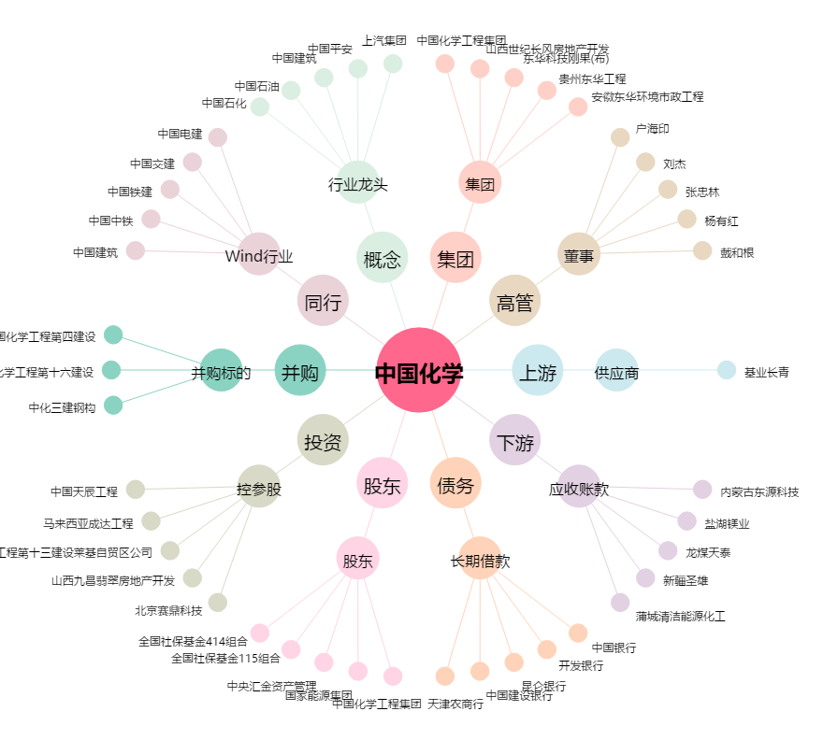
中国化学[601117.SH] - 关系概览图

